表紙
プレシス本厚木コンフォート

長期修繕計画書

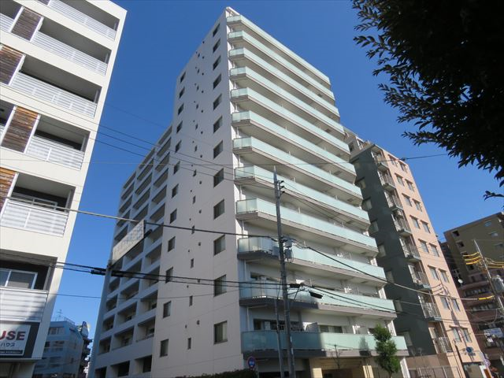

建物全景 貼 付

2022-10-04

一級建築士事務所
株式会社T.D.S

F4-2グラフ(駐車場以外)
（様式4-2）収支計画グラフ (単位：千円) 【積立金￥320円/㎡（=￥17,244,960-/駐車場収入・メンテナンスコスト除外）】
 | 借入金の償還金 年度合計 | 消費税(10%) | 19 長期修繕計画作成費用 | 18 調査・診断、設計、工事監理等費用 | 17 外構・附属施設 | 16 立体駐車場設備 | 15 昇降機設備 | 14 消防用設備 | 13 情報・通信設備 | 12 電灯設備等 | 11 空調・換気設備等 | 10 ガス設備
西暦
2022年 | 0 | 155 | 552 | 0 | 0 | 0 | 1,000 | 0 | 0 | 0 | 0 | 0
2023年 | 0 | 181 | 0 | 0 | 0 | 0 | 0 | 0 | 0 | 0 | 0 | 0
2024年 | 0 | 149 | 0 | 0 | 0 | 0 | 0 | 0 | 0 | 0 | 0 | 0
2025年 | 0 | 186 | 0 | 1,860 | 0 | 0 | 0 | 0 | 0 | 0 | 0 | 0
2026年 | 0 | 7,524 | 0 | 1,330 | 0 | 0 | 0 | 0 | 0 | 0 | 0 | 0
2027年 | 0 | 1,634 | 552 | 0 | 0 | 0 | 0 | 0 | 15,530 | 0 | 260 | 0
2028年 | 0 | 1,160 | 0 | 0 | 2,760 | 0 | 0 | 0 | 0 | 0 | 0 | 0
2029年 | 0 | 0 | 0 | 0 | 0 | 0 | 0 | 0 | 0 | 0 | 0 | 0
2030年 | 0 | 100 | 0 | 0 | 0 | 0 | 1,000 | 0 | 0 | 0 | 0 | 0
2031年 | 0 | 461 | 0 | 0 | 0 | 0 | 0 | 0 | 0 | 0 | 0 | 0
2032年 | 0 | 1,480 | 552 | 0 | 0 | 0 | 0 | 3,032 | 0 | 11,211 | 0 | 0
2033年 | 0 | 0 | 0 | 0 | 0 | 0 | 0 | 0 | 0 | 0 | 0 | 0
2034年 | 0 | 149 | 0 | 0 | 0 | 0 | 0 | 0 | 0 | 0 | 0 | 0
2035年 | 0 | 0 | 0 | 0 | 0 | 0 | 0 | 0 | 0 | 0 | 0 | 0
2036年 | 0 | 1,227 | 0 | 0 | 0 | 0 | 0 | 0 | 0 | 0 | 0 | 0
2037年 | 0 | 55 | 552 | 0 | 0 | 0 | 0 | 0 | 0 | 0 | 0 | 0
2038年 | 0 | 100 | 0 | 0 | 0 | 0 | 1,000 | 0 | 0 | 0 | 0 | 0
2039年 | 0 | 181 | 0 | 0 | 0 | 0 | 0 | 0 | 0 | 0 | 0 | 0
2040年 | 0 | 186 | 0 | 1,860 | 0 | 0 | 0 | 0 | 0 | 0 | 0 | 0
2041年 | 0 | 8,091 | 0 | 2,830 | 0 | 0 | 0 | 0 | 0 | 0 | 0 | 0
2042年 | 0 | 23,173 | 552 | 1,200 | 3,108 | 0 | 28,160 | 34,004 | 15,730 | 3,546 | 260 | 10,884
2043年 | 0 | 276 | 0 | 0 | 2,760 | 0 | 0 | 0 | 0 | 0 | 0 | 0
2044年 | 0 | 1,033 | 0 | 0 | 0 | 0 | 0 | 0 | 0 | 0 | 0 | 0
2045年 | 0 | 0 | 0 | 0 | 0 | 0 | 0 | 0 | 0 | 0 | 0 | 0
2046年 | 0 | 279 | 0 | 0 | 0 | 0 | 0 | 0 | 0 | 0 | 0 | 0
2047年 | 0 | 236 | 552 | 0 | 0 | 0 | 0 | 0 | 0 | 0 | 0 | 0
2048年 | 0 | 222 | 0 | 0 | 0 | 0 | 0 | 360 | 0 | 0 | 1,857 | 0
2049年 | 0 | 0 | 0 | 0 | 0 | 0 | 0 | 0 | 0 | 0 | 0 | 0
2050年 | 0 | 100 | 0 | 0 | 0 | 0 | 1,000 | 0 | 0 | 0 | 0 | 0
2051年 | 0 | 279 | 0 | 0 | 0 | 0 | 0 | 0 | 0 | 0 | 0 | 0
 | 0 | 48,618 | 3,312 | 9,080 | 8,628 | 0 | 32,160 | 37,396 | 31,260 | 14,757 | 2,377 | 10,884

F4-2グラフ(駐車場のみ)
（様式4-2）収支計画グラフ (単位：千円) 駐車場会計のみ （駐車場収入￥3,970,000-/年：駐車場収入・メンテナンスコストのみ計上）】
 | 消費税(10%) | 1 立体駐車場設備 | 修繕積立金 累計 | 次年度繰越金 | 推定修繕工事費 累計
西暦
2022年 | 0 | 0 | 21,561 | 21,561 | 0
2023年 | 2,211 | 22,111 | 25,531 | 1,209 | 24,322
2024年 | 641 | 6,410 | 29,501 | (1,872) | 31,373
2025年 | 0 | 0 | 33,471 | 2,098 | 31,373
2026年 | 6 | 61 | 37,441 | 6,001 | 31,440
2027年 | 0 | 0 | 41,411 | 9,971 | 31,440
2028年 | 758 | 7,580 | 45,381 | 5,603 | 39,778
2029年 | 6 | 61 | 49,351 | 9,506 | 39,845
2030年 | 851 | 8,510 | 53,321 | 4,115 | 49,206
2031年 | 0 | 0 | 57,291 | 8,085 | 49,206
2032年 | 6 | 61 | 61,261 | 11,988 | 49,273
2033年 | 758 | 7,580 | 65,231 | 7,620 | 57,611
2034年 | 1,237 | 12,370 | 69,201 | (2,017) | 71,218
2035年 | 6 | 61 | 73,171 | 1,886 | 71,286
2036年 | 0 | 0 | 77,141 | 5,856 | 71,286
2037年 | 176 | 1,760 | 81,111 | 7,890 | 73,222
2038年 | 764 | 7,641 | 85,081 | 3,454 | 81,627
2039年 | 0 | 0 | 89,051 | 7,424 | 81,627
2040年 | 0 | 0 | 93,021 | 11,394 | 81,627
2041年 | 0 | 0 | 96,991 | 15,364 | 81,627
2042年 | 0 | 0 | 100,961 | 19,334 | 81,627
2043年 | 0 | 0 | 104,931 | 23,304 | 81,627
2044年 | 4,700 | 47,000 | 108,901 | (24,426) | 133,327
2045年 | 0 | 0 | 112,871 | (20,456) | 133,327
2046年 | 0 | 0 | 116,841 | (16,486) | 133,327
2047年 | 0 | 0 | 120,811 | (12,516) | 133,327
2048年 | 0 | 0 | 124,781 | (8,546) | 133,327
2049年 | 0 | 0 | 128,751 | (4,576) | 133,327
2050年 | 0 | 0 | 132,721 | (606) | 133,327
2051年 | 0 | 0 | 136,691 | 3,364 | 133,327
 | 12,121 | 121,206

